Dashboard
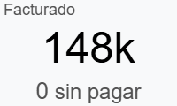
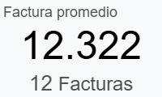
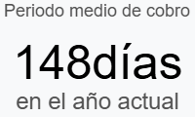

Invoiced by Month

Top Invoices
Referencia | Vendedor | Estado | Cliente |  | Fecha | Importe
25/C/4695 | Leydibeth Sierra Leal | Pagado | BAC LATAM SSC S.A. |  | 05/08/2025 | $21,872.50
25/C/4725 | Ian Shaw | Pagado | X FINANCIAL REPORTS, S.A |  | 03/11/2025 | $20,125.00
25/C/4696 | Ian Shaw | Pagado | X FINANCIAL REPORTS, S.A |  | 13/08/2025 | $20,125.00
INV/2025/3315 | Yasmil Devia | Pagado | CMI CAPITAL, S.A. |  | 01/01/2025 | $15,920.00
25/C/4658 | Giovanna Monestel | Pagado | BAC San José S.A. Costa Rica |  | 06/05/2025 | $14,950.00
25/C/4641 | Giovanna Monestel | Pagado | BAC San José S.A. Costa Rica |  | 27/02/2025 | $14,950.00
25/C/4683 | Leonardo Altuve | Pagado | Colgate - Corporate |  | 02/07/2025 | $13,302.00
25/C/4731 | Ian Shaw | Pagado | Humano Seguros, S.A. |  | 18/11/2025 | $12,000.00
25/C/4642 | Giovanna Monestel | Pagado | Alimentos Prosalud S.A |  | 13/03/2025 | $7,895.00
25/C/4676 | Giovanna Monestel | Pagado | Banco Improsa S.A |  | 17/06/2025 | $3,500.00

Top Countries |  |  |  | Top Categories
País | Importe | Proporción |  | Mejores categorías | Importe | Proporción
Costa Rica | 65,118 | 42% |  | EU | 153,756 | 100%
Panamá | 46,000 | 30%
Guatemala | 15,920 | 10%
Estados Unidos | 13,302 | 9%
República Dominicana | 12,000 | 8%
Honduras | 1,417 | 1%

Top Products |  |  |  | Top Salespeople
Producto | Importe | Proporción |  | Vendedor | Importe | Proporción
[EU-NEW] EU | 70,812 | 46% |  | Ian Shaw | 58,000 | 38%
[EU-CR] EU | 51,773 | 34% |  | Giovanna Monestel | 42,712 | 28%
[EU-PY] EU | 17,870 | 12% |  | Leydibeth Sierra Leal | 23,823 | 15%
[EU-RENOVACION] EU | 13,302 | 9% |  | Yasmil Devia | 15,920 | 10%
[EU-OTROS] EU | 0 |  |  | Leonardo Altuve | 13,302 | 9%

